模型分析（by 营销号）
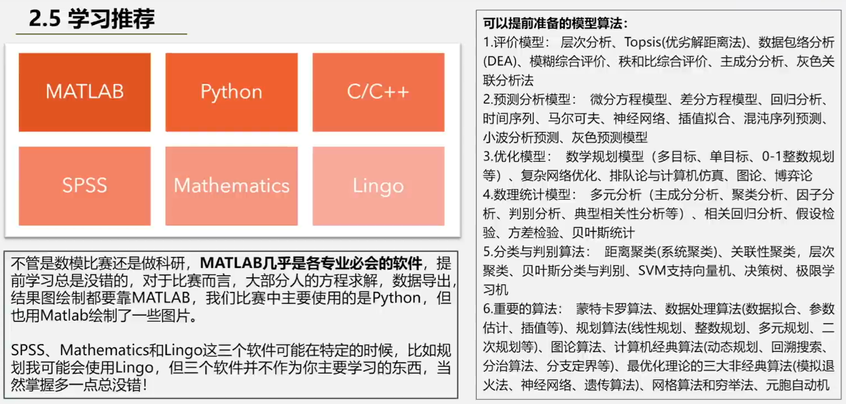
 | A | B | C | D | E | F
2016 | 多目标优化模型 | 层次分析法AHP | 主成分分析 | 多层复杂网络模型 | 遗传算法 | 双目标网络规划模型 | 多目标优化模型 | 遗传算法 | 热力学模型
 | 遗传算法 | 马尔可夫模型 | LASSO模型 | 动态信息流模型 | 熵值法 | 网络规划模型（NPM） | 随机森林 | k-NN | 成本效益预测模型
 | 热力学模型 | 风险评估 | PCA分析 |  | 主成分分析 | 聚类分析 | n-种群元种群模型 | K-Means聚类 | 船舶摇摆模型
 |  |  | 线性拟合 |  |  | 多目标决策模型 |  | 神经网络 | 菲涅耳反射系数方程
 |  |  |  |  |  |  | 模糊综合评价FCE | logistic模型 | 渐近S形曲线
2017 | 成本效益预测模型 | Frank-Wolfe算法 | 网络最大流算法 | M/G/1 队列 | 主成分分析 | 层次分析法 | 层次分析法AHP | BP神经网络 | von Bertalanffy方程
 | k-NN |  | Nagel-Schreckenberg模型 | 泊松分布 | 熵权法 |  | 马尔可夫模型 | 动态规划 | Frank-Wolfe算法
 | 随机森林 |  |  |  | 支持向量机（SVM） |  | 主成分分析法 | RBF神经网络 | Nagel-Schreckenberg模型
 |  |  |  |  | 加权移动平均法（WMAM） |  | 一阶自回归模型 | 网络最大流算法
 |  |  |  |  |  |  | 多元线性回归 | 泊松分布
2018 | 船舶摇摆模型 | 主成分分析法 | 灰色关联分析 | 排队论模型 | PSR（压力状态响应）模型 | 层次分析法 | 多目标决策 | 费希尔方程
 | 菲涅耳反射系数方程 | 一阶自回归模型 | 熵权法 | 多目标规划模型 | 层次分析法 | 决策树 | 多目标规划
 |  | logistic模型 | ARIMA时间序列预测模型 | ogisticc回归分析 | 熵权法 | Topsis | 主成分分析
 |  | 聚类 | 高斯过程回归（GPR）模型 | 聚类模型 | 灰色预测模型GM(1,1) | 马尔可夫链 | LASSO模型
 |  | 多目标决策 | 多目标规划 |  |  |  | PCA分析
 |  |  |  |  |  |  | 线性拟合
2019 | 渐近S形曲线 | BP神经网络 | 多元线性回归 | 排队论模型 | 灰色预测模型GM(1,1) | DMP模型 | 灰色关联分析
 | von Bertalanffy方程 | 多元线性回归 | 熵权法 | 蚁群模型 | 层次分析法（AHP） | 费希尔方程 | 熵权法
 | n-种群元种群模型 | 多目标规划 | ARIMA时间序列预测模型 | 目标规划模型 |  | 层次分析法（AHP） | ARIMA时间序列预测模型
 |  | 动态规划 | 马尔可夫模型 |  |  | 模糊综合评价（FCE） | 高斯过程回归（GPR）模型
 |  | 层次分析法AHP |  |  |  |  | 自回归 (AR) 模型
 |  |  |  |  |  |  | 层次聚类
2020 | 时间序列分析法 | RBF神经网络 | 自回归 (AR) 模型 | AHP层次分析法 | 模糊综合评价法 | 熵权重法（EWM） | 因子分析
 | K-Means聚类 | 模糊综合评价 | 主成分分析 | 多元线性回归分析 | 熵权法（EWM） | 层次分析法（AHP） | 时间序列分析
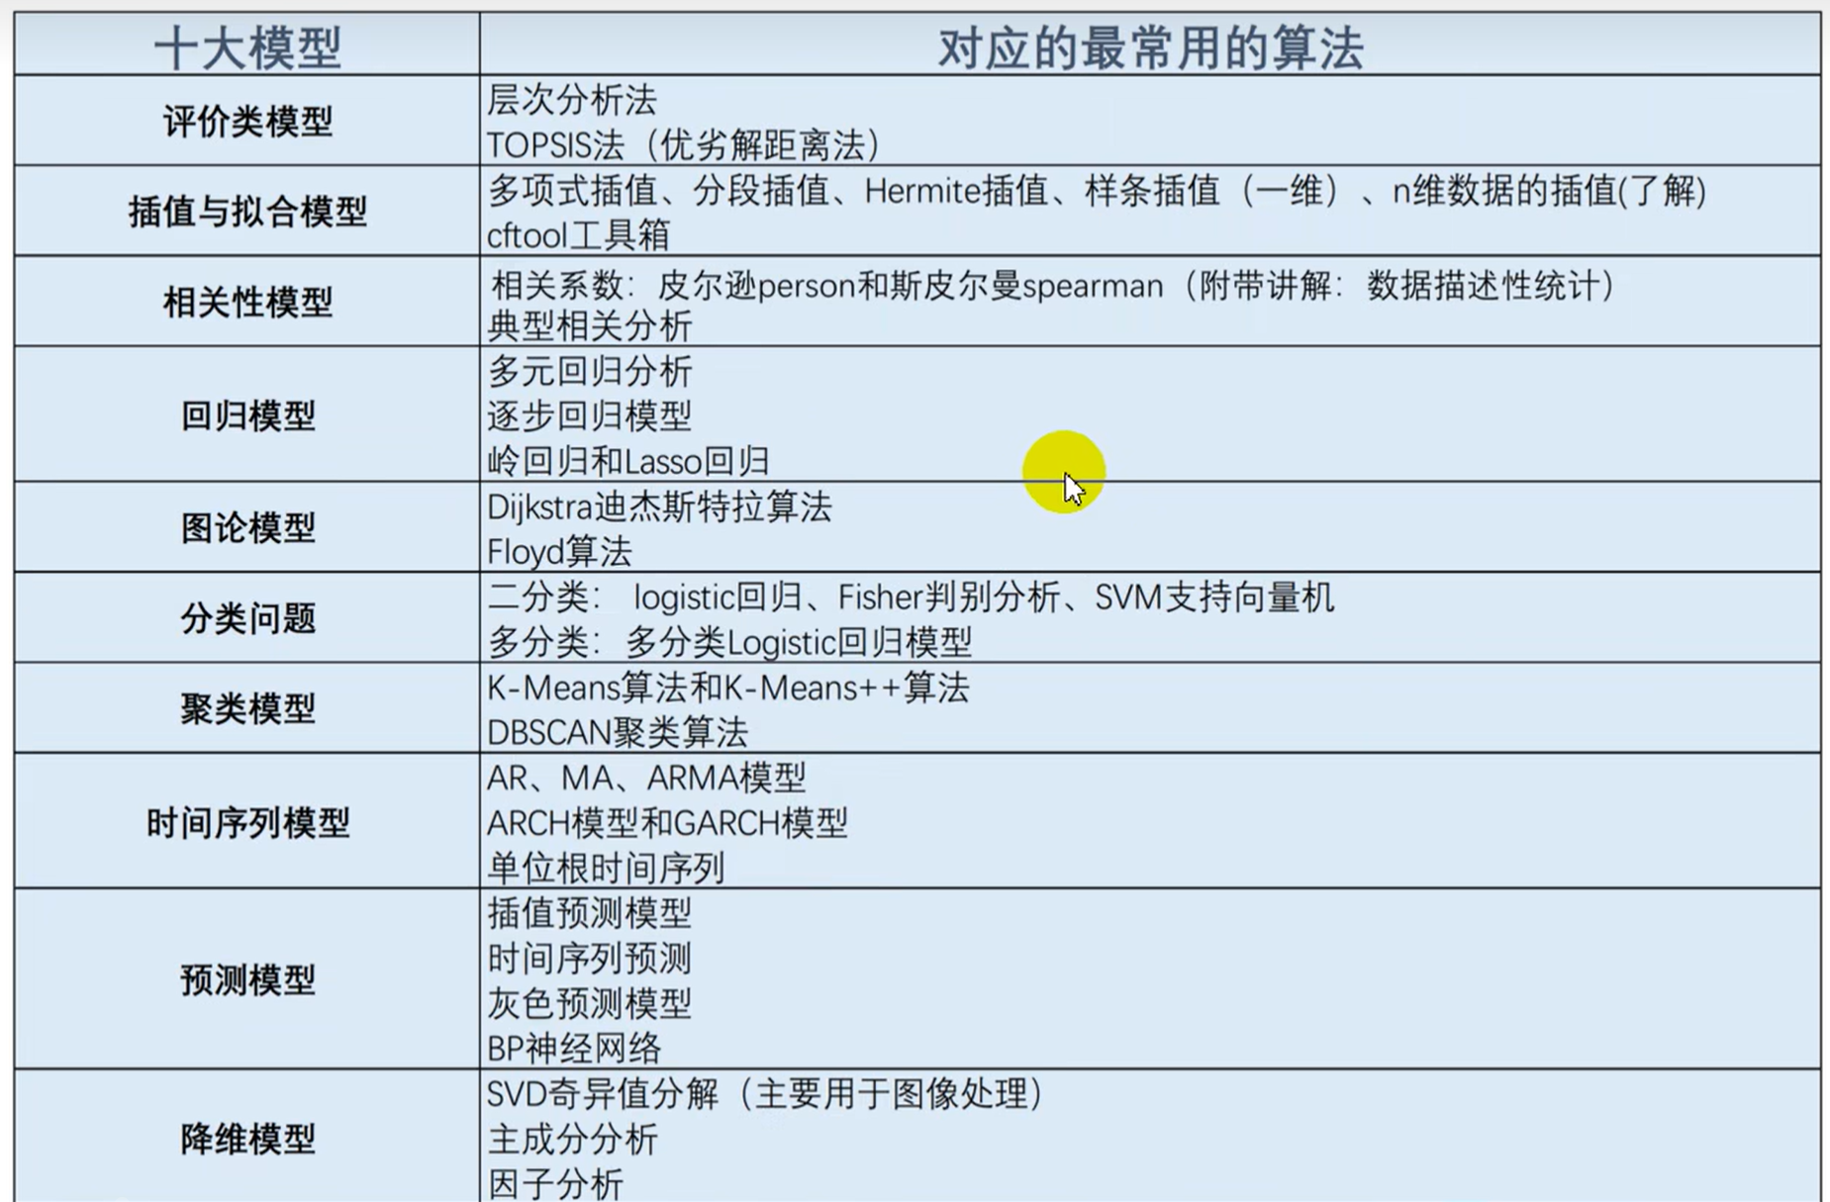
 | 模糊综合评价FCE | 多元分析 | 层次聚类 | K-means | 层次分析法（AHP） |  | 蒙特卡洛模拟
 |  |  | 因子分析 |  |  |  | 元胞自动机
 |  |  | 时间序列分析
 |  |  |  |  |  |  | 多层复杂网络模型
2021 | 回归 | 层次分析法AHP | 分类预测模型 | PageRank机器算法 | 多元线性回归模型 | 决策树 | 动态信息流模型
 | 神经网络 |  | 蒙特卡洛模拟 | 聚类分析 | ODEs模型 | 层次分析法AHP | M/G/1 队列
 |  |  | 元胞自动机 | 动态因子分析法 |  | 时间序列分析 | 排队论模型
 |  |  |  |  |  | 模糊评价 | logisticc回归分析
 |  |  |  |  |  |  | 蚁群模型
 |  |  |  |  |  |  | 目标规划模型
 |  |  |  |  |  |  | PageRank机器算法
 |  |  |  |  |  |  | 动态因子分析法
 |  |  |  |  |  |  | 双目标网络规划模型
 |  |  |  |  |  |  | 网络规划模型（NPM）
 |  |  |  |  |  |  | 决策树
 |  |  |  |  |  |  | Topsis
 |  |  |  |  |  |  | DMP模型

